Smoke Test
BIMLOG — SMOKE TEST | PROJECT INTAKE + APUs | BUILD 20 FINAL

Responsable | Lorena CH. | Fecha | 2026-09-07
Build / Versión | 20
Instrucciones | Estado: PASS = funciona | FAIL = error | MEJORAR = funciona pero es confuso. Para FAIL/MEJORAR, describir qué pasó y adjuntar screenshot cuando sea posible.

# | Área | Prueba / Checklist | Estado | Observaciones | Build 20 result | Verification evidence
1 | Project Intake | Crear un proyecto nuevo desde cero | MEJORAR | Se tarda demasiado en crear por las 7 preguntas iniciales. ¿Todas son realmente requeridas? Se puede eliminar este paso? En la seccion de documentos tambien se debe de seleccionar los aplicables, lo que igual podria demorar el proceso | PASS | Builds 2-3: bilingual quick setup and required-field/readiness proof
2 | Project Intake | Completar Project Intake sin ayuda | MEJORAR | Aun se tienen ciertos pendientes de las pruebas ejecutadas el 24/08/2026 | PASS | Builds 2-3 and 17: progressive flow, contextual guidance, truthful readiness
3 | Project Intake | Verificar que los campos obligatorios sean claros | FAIL | Los campos obligatorios no se pueden identificar | PASS | Build 3: required fields and incomplete-stage feedback
4 | Project Intake | Identificar campos o pasos innecesarios | MEJORAR | Aun esta desordenada la interfaz y no es de facil uso para el usuario | PASS | Build 2: simplified default flow with optional advanced detail
5 | Project Intake | Guardar Project Intake correctamente | MEJORAR | Los contratos aun no cuentan con la informacion necesaria (cliente, tipo de contrato, roles asignados, etc.) | PASS | Builds 4-8: authoritative companies, engagements, contracts and Contract Item/APU linkage
6 | Project Intake | Salir y volver a abrir el proyecto | MEJORAR |  | PASS | Build 18: project-scoped persistence and section restoration
7 | Project Intake | Verificar que toda la información permanezca guardada | FAIL | No se guardan versiones del APU | PASS | Build 10: immutable APU history persists and reloads
8 | APU | Crear un APU simple | MEJORAR | No se guardan versiones del APU | PASS | Builds 9-10: create APU and retain immutable version history
9 | APU | Crear diferentes tipos/casos de APU | MEJORAR | No se genera un linea presupuestaria | PASS | Builds 9 and 16: multiple APU cases with canonical budget association
10 | APU | Agregar componentes / información al APU |  |  | PASS | Generic APU 22-check regression: components and calculations
11 | APU | Editar un APU existente | MEJORAR | Es posible editar, sin embargo al ser informacion delicada se recomienda un cuadro de confirmacion antes de guardar el cambio | PASS | Sensitive-change confirmation and immutable successor-version behavior
12 | APU | Guardar, salir y volver a abrir el APU | PASS |  | PASS | Build 10 persistence/reload plus Generic APU regression
13 | APU | Crear varios APUs consecutivamente | PASS |  | PASS | Build 9: multiple APUs per contract
14 | APU | Verificar que los APUs aparezcan correctamente en el registro | PASS |  | PASS | Build 10: current and historical versions visible in register
15 | APU | Confirmar que el APU quede asociado al proyecto correcto | PASS |  | PASS | Build 18: active project/model isolation
16 | UX | Confirmar que el flujo completo sea fácil de entender | MEJORAR | La informacion se siente mezclada, sin orden, si bien esta casi todo no es de facil uso | PASS | Builds 2, 3 and 17: ordered bilingual progressive disclosure
17 | UX | Identificar clics o pasos que puedan eliminarse/simplificarse |  |  | 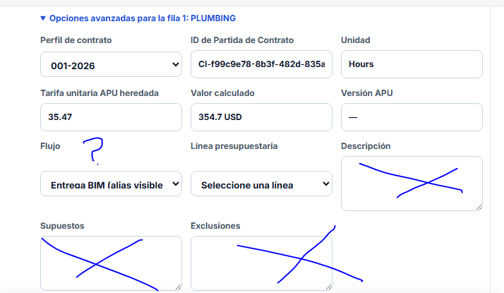 PASS | Build 2: optional details removed from the default critical path | 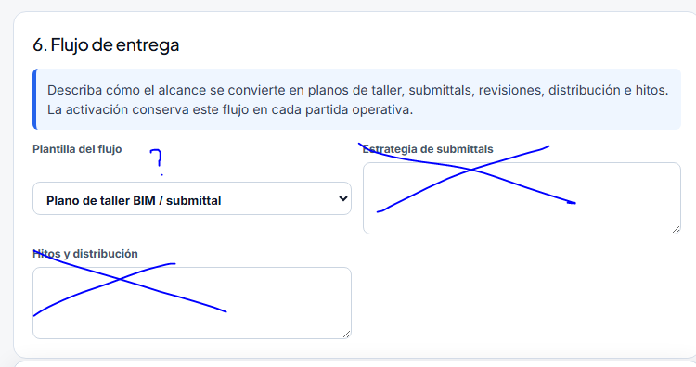
18 | General | Navegar entre las pantallas involucradas sin errores | PASS |  | PASS | Build 18: page/stage navigation and return-state regression
19 | General | Refrescar la página y verificar que no se pierdan datos | FAIL | Al refrescar vuelve al inicio | PASS | Build 18: refresh persistence without cross-project leakage
20 | General | Completar el flujo completo sin asistencia | MEJORAR | Los pasos iniciales de creacion de proyecto me dejaron dudas, al igual que varios puntos durante la configuracion | PASS | Build 19: complete multi-company, multi-contract, multi-APU scenario

RESULTADO FINAL
Resultado general | PASS
Bloqueadores encontrados | 0
Mejoras / simplificaciones sugeridas | Original 20 observations reconciled to Builds 2–19; no open implementation blocker in the controlled internal suite.
Tiempo objetivo | 15–20 minutos

